76 テレビ受信契約件数（100世帯当たり）
76 テレビ受信契約件数（100世帯当たり）

 | 時点 2024(R6)年度（毎年）
 | 単位 件 |  |  |  |  |  |  |  | 偏差値 |  | 41.1
順位 |  | 都道府県名 |  | 数 値 |  |  | 順位 | 都道府県名 |  | 数 値

 |  | 0 | 全 国 |  | 71.4 | 0.0 | 24 | 0 | 佐 賀 |  | 76.9
1 |  | 0 | 新 潟 |  | 91.3 | 0.0 | 25 | 0 | 愛 媛 |  | 76.1
2 |  | 0 | 山 形 |  | 91.1 | 0.0 | 26 | 0 | 香 川 |  | 76.0
3 |  | 0 | 秋 田 |  | 89.1 | 0.0 | 27 | 0 | 和歌山 |  | 75.5
4 |  | 0 | 島 根 |  | 88.3 | 0.0 | 28 | 0 | 鹿児島 |  | 75.4
5 |  | 0 | 福 井 |  | 87.9 | 0.0 | 29 | 0 | 滋 賀 |  | 75.1
6 |  | 0 | 岩 手 |  | 86.7 | 0.0 | 30 | 0 | 愛 知 |  | 74.7
7 |  | 0 | 長 野 |  | 86.2 | 0.0 | 31 | 0 | 高 知 |  | 74.4
8 |  | 0 | 富 山 |  | 86.0 | 0.0 | 32 | 0 | 徳 島 |  | 73.9
9 |  | 0 | 鳥 取 |  | 85.2 | 0.0 | 33 | 0 | 茨 城 |  | 73.3
10 |  | 0 | 石 川 |  | 82.2 | 0.0 | 34 | 0 | 熊 本 |  | 72.6
11 |  | 0 | 青 森 |  | 81.2 | 0.0 | 35 | 0 | 大 分 |  | 71.8
12 |  | 0 | 福 島 |  | 80.8 | 0.0 | 36 | 0 | 宮 崎 |  | 71.6
12 |  | 0 | 岐 阜 |  | 80.8 | 0.0 | 37 | 0 | 奈 良 |  | 71.4
14 |  | 0 | 静 岡 |  | 80.5 | 0.0 | 38 | 0 | 京 都 |  | 71.2
14 |  | 0 | 山 口 |  | 80.5 | 0.0 | 39 | ◎ | 千 葉 |  | 69.5
16 |  | 0 | 山 梨 |  | 79.8 | 0.0 | 40 | 0 | 神奈川 |  | 69.2
17 |  | 0 | 広 島 |  | 79.1 | 0.0 | 41 | 0 | 埼 玉 |  | 68.7
18 |  | 0 | 栃 木 |  | 78.7 | 0.0 | 42 | 0 | 福 岡 |  | 68.0
19 |  | 0 | 宮 城 |  | 78.6 | 0.0 | 43 | 0 | 兵 庫 |  | 67.7
20 |  | 0 | 長 崎 |  | 77.8 | 0.0 | 44 | 0 | 北海道 |  | 66.7
21 |  | 0 | 群 馬 |  | 77.7 | 0.0 | 45 | 0 | 東 京 |  | 60.7
テレビ受信契約件数 （100世帯当たり）
北海道 | 66.7
青 森 | 81.2
岩 手 | 86.7
宮 城 | 78.6
秋 田 | 89.1
山 形 | 91.1
福 島 | 80.8
茨 城 | 73.3
栃 木 | 78.7
群 馬 | 77.7
埼 玉 | 68.7
千 葉 | 69.5
東 京 | 60.7
神奈川 | 69.2
新 潟 | 91.3
富 山 | 86
石 川 | 82.2
福 井 | 87.9
山 梨 | 79.8
長 野 | 86.2
岐 阜 | 80.8
静 岡 | 80.5
愛 知 | 74.7
三 重 | 77
滋 賀 | 75.1
京 都 | 71.2
大 阪 | 60.1
兵 庫 | 67.7
奈 良 | 71.4
和歌山 | 75.5
鳥 取 | 85.2
島 根 | 88.3
岡 山 | 77
広 島 | 79.1
山 口 | 80.5
徳 島 | 73.9
香 川 | 76
愛 媛 | 76.1
高 知 | 74.4
福 岡 | 68
佐 賀 | 76.9
長 崎 | 77.8
熊 本 | 72.6
大 分 | 71.8
宮 崎 | 71.6
鹿児島 | 75.4
沖 縄 | 54.1
22 |  | 0 | 三 重 |  | 77.0 | 0.0 | 46 | 0 | 大 阪 |  | 60.1
22 |  | 0 | 岡 山 |  | 77.0 | 0.0 | 47 | 0 | 沖 縄 |  | 54.1

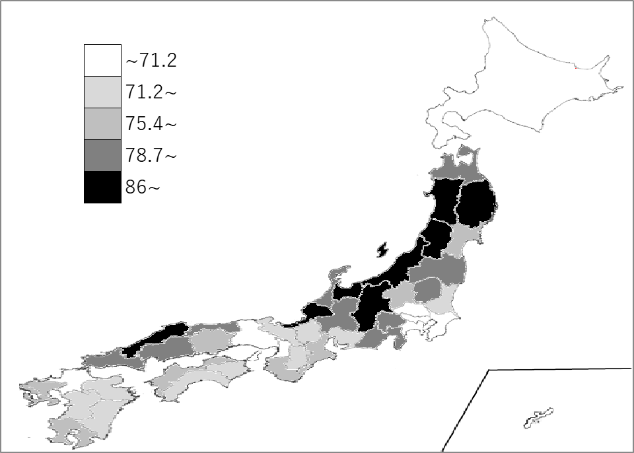
千葉県の推移
令和2年度 | 73.8 | 39
令和3年度 | 73 | 39
令和4年度 | 72.2 | 39
令和5年度 | 71.1 | 39
令和6年度 | 69.5 | 39

《備 考》 ・資料出所 日本放送協会「放送受信契約数統計要覧」 ・算出方法 受信契約数÷世帯数(住民基本台帳) ・参 考 千葉県の契約件数は、2,157,110件で6位。全国は、43,741,753件。

